Лист1
АА
 |  | Поставщик : ООО МП "АксАрт"
 |  | 346410 Россия, Ростовская обл.,
 |  | г. Новочеркасск, пр. Ермака, 88
 |  | т.(8635) 22-11-23, 22-68-50, т/ф 22-59-55.
 |  | E-mail: aksart@mail.ru сайт:www.aksart.ru
 |  |  |  |  |  |  | Дата:

АКСАРТ

 |  |  | Организация:
 |  |  | Ф.И.О. лица для конт.:
 |  |  | Адрес:
 |  |  | Телефон:
 |  |  | Факс:
 |  |  | E-mail:
 |  |  | Транспортная компания
 |  | Вид упаковки(мешок,коробка)

Фото | Артикул | Наименование | Состав | Цвет | Размеры | Цена (руб.) | Кол-во | Итого (руб.)

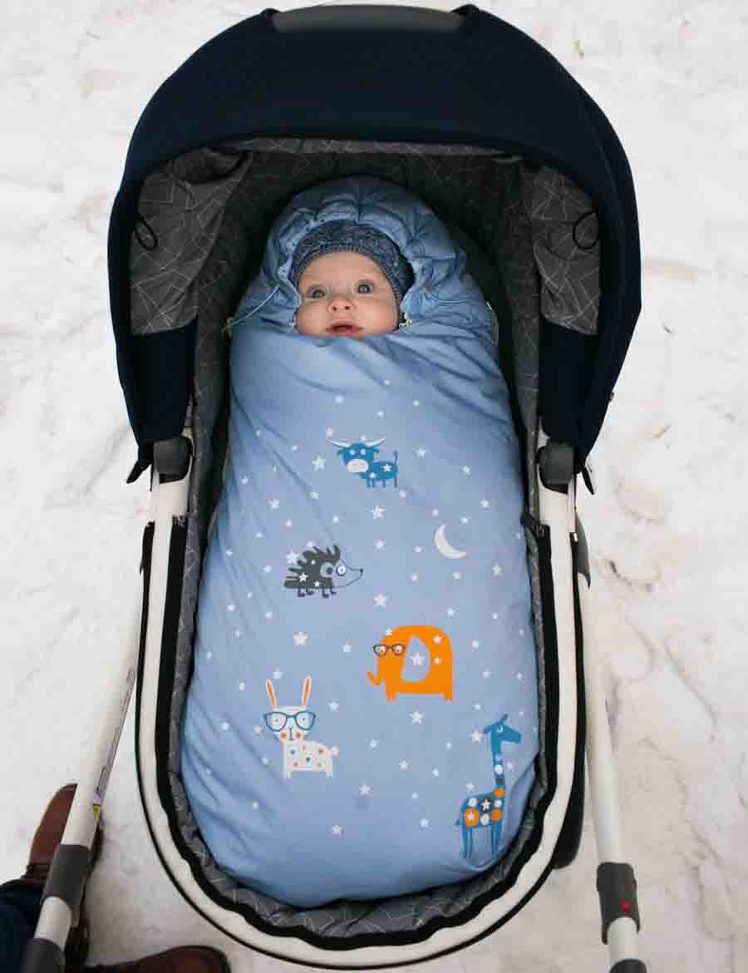
 | М 1029/3 | Конверт-Одеяло "Зверушки" | Верх - Royal Dewspo. Накат. Подклада - велюр. Утеплитель - гусиный пух. | св. желтый | 20 (74 рост) | 2620 |  | 0

 |  |  |  | мята |  |  |  | 0

 |  |  |  | сирень |  |  |  | 0

 |  |  |  | голубой |  |  |  | 0

 |  |  |  | персик |  |  |  | 0

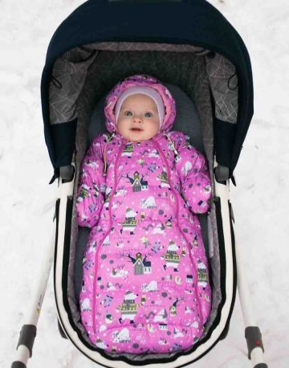
 | М 1030/3 | Конверт "Зимушка" | Верх - Милан WR PU, подклада - хл. Утеплитель - гусиный пух. | голубой | 20 (74 рост) | 2120 |  | 0

 |  |  |  | розовый |  |  |  | 0

 |  |  |  | серый |  |  |  | 0

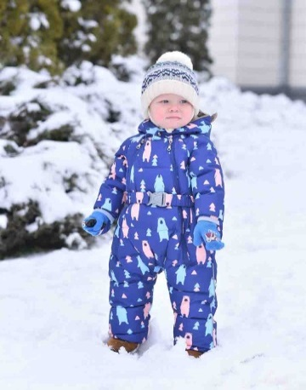
 | М 2016/5 | Комбинезон "Мишки" с валенками | Верх - Nova PU print. Подклада - хл. Утеплитель - искусственный пух, вельбоа. | сине-красный | 20 (74 рост) | 2920 |  | 0

 |  |  |  |  | 22 (80 рост) |  |  | 0

 |  |  |  | серо-розовый | 20 (74 рост) |  |  | 0

 |  |  |  |  | 22 (80 рост) |  |  | 0

 |  |  |  | сине-голубой | 20 (74 рост) |  |  | 0

 |  |  |  |  | 22 (80 рост) |  |  | 0

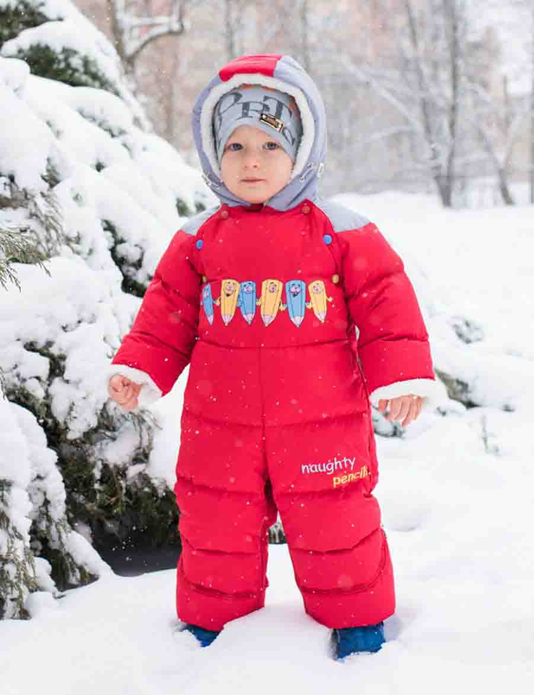
 | М 3116/3 | Комбинезон-трансформер "Карандашик" | Верх - Soflan. Вышивка. Накат. Подкладка - хл. Утеплитель - гусиный пух. Искусственный мех. | василек/оранжевый | 20 (74 рост) | 2920 |  | 0

 |  |  |  |  | 22 (80 рост) |  |  | 0

 |  |  |  | красный/серый | 20 (74 рост) |  |  | 0

 |  |  |  |  | 22 (80 рост) |  |  | 0

 |  |  |  | бирюза/мята | 20 (74 рост) |  |  | 0

 |  |  |  |  | 22 (80 рост) |  |  | 0

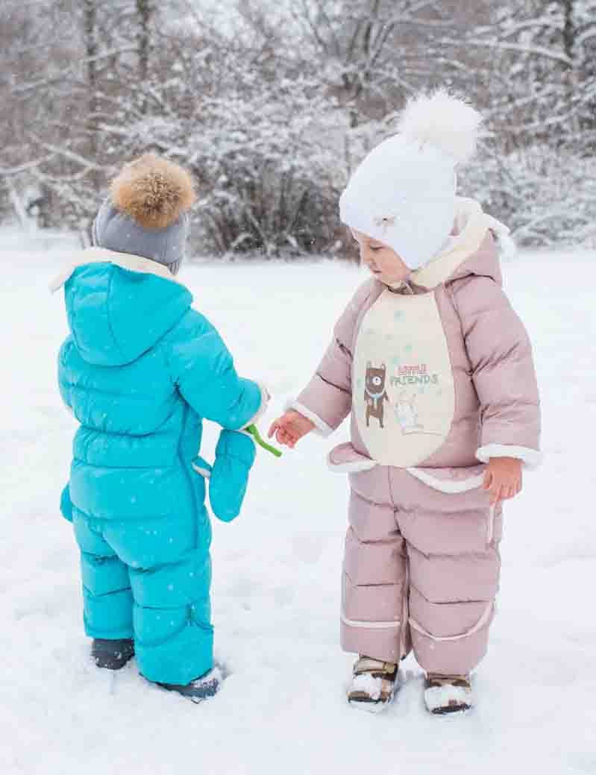
 | М 3224/3 | Комбинезон-трансформер "Глаша" | Верх - Spring. Подклада -35 хл, 65 пэ, вельбоа. Утеплитель - гусиный пух. СВ термопринт. Накат. | бирюза | 20 (74 рост) | 3190 |  | 0

 |  |  |  |  | 22 (80 рост) |  |  | 0

 |  |  |  | желтый | 20 (74 рост) |  |  | 0

 |  |  |  |  | 22 (80 рост) |  |  | 0

 |  |  |  | розовый | 20 (74 рост) |  |  | 0

 |  |  |  |  | 22 (80 рост) |  |  | 0

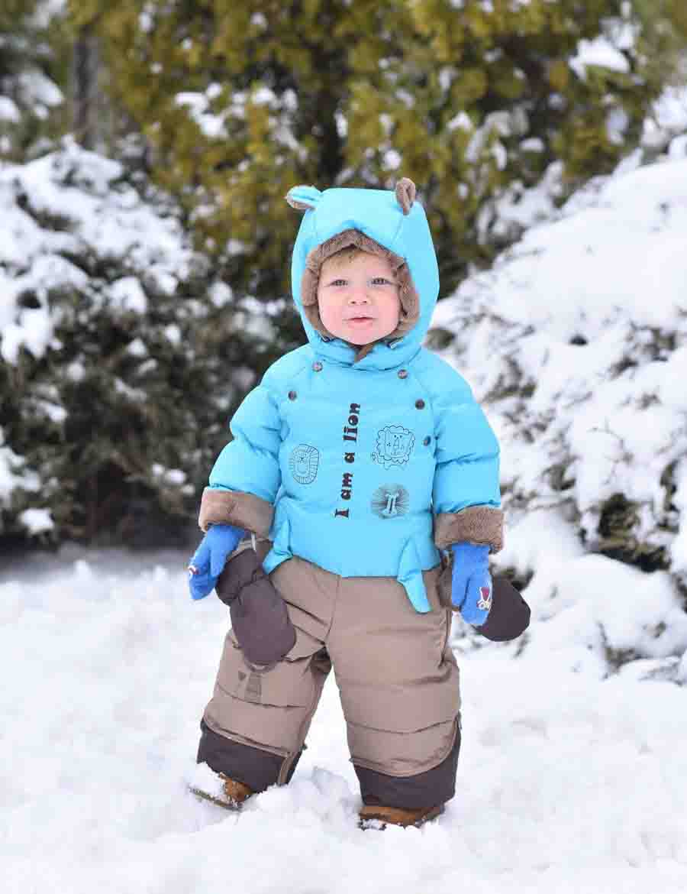
 | М 3117/3 | Комбинезон-трансформер "Львёнок" | Верх - Taslan PU WR. Подклада - 35 хл, 65 пэ, вельбоа.Утеплитель - гусиный пух . Вышивка. Накат. СВ термопринт. | желтый/св.бежевый | 20 (74 рост) | 3190 |  | 0

 |  |  |  |  | 22 (80 рост) |  |  | 0

 |  |  |  | бирюза/т.бежевый | 20 (74 рост) |  |  | 0

 |  |  |  |  | 22 (80 рост) |  |  | 0

 |  |  |  | олива/т.бежевый | 20 (74 рост) |  |  | 0

 |  |  |  |  | 22 (80 рост) |  |  | 0

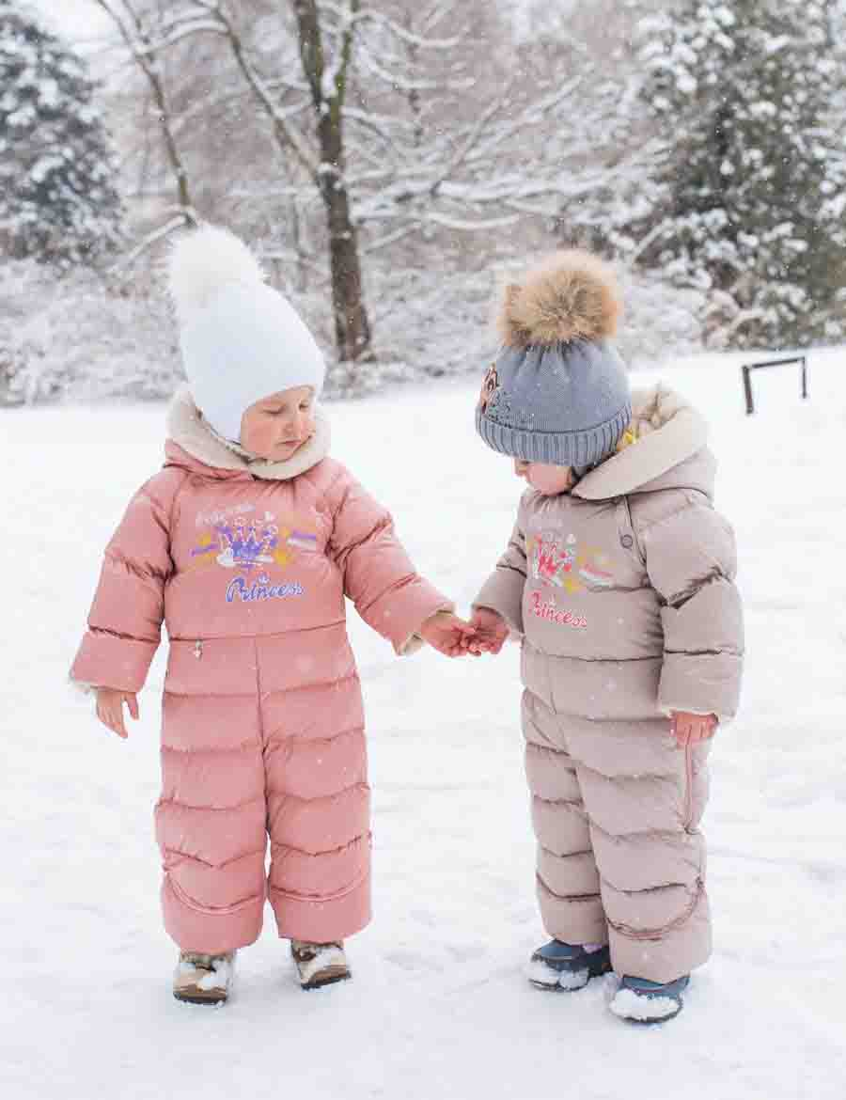
 | М 3217/3 | Комбинезон-трансформер "Принцесса" | Верх - N/Taffeta Cire PU WR. Накат. Вышивка. Подкладка - 35 хл, 65 пэ. Вельбоа. Утеплитель - гусиный пух. Металлическая нашивка | кленовый сахар | 20 (74 рост) | 2920 |  | 0

 |  |  |  |  | 22 (80 рост) |  |  | 0

 |  |  |  | сирень | 20 (74 рост) |  |  | 0

 |  |  |  |  | 22 (80 рост) |  |  | 0

 |  |  |  | персик | 20 (74 рост) |  |  | 0

 |  |  |  |  | 22 (80 рост) |  |  | 0

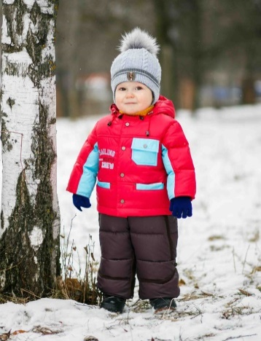
 | М 3114/3 | Комбинезон-трансформер "Андрюшка" | Верх - Dewspo 240Т, Dewspo Cire Milke, Pronto. Вышивка. Подклада - хл. Утеплитель - гусиный пух. | мор.волна/серый | 20 (74 рост) | 3190 |  | 0

 |  |  |  |  | 22 (80 рост) |  |  | 0

 |  |  |  | шафран/т.синий | 20 (74 рост) |  |  | 0

 |  |  |  |  | 22 (80 рост) |  |  | 0

 |  |  |  | красный/шоколад | 20 (74 рост) |  |  | 0

 |  |  |  |  | 22 (80 рост) |  |  | 0

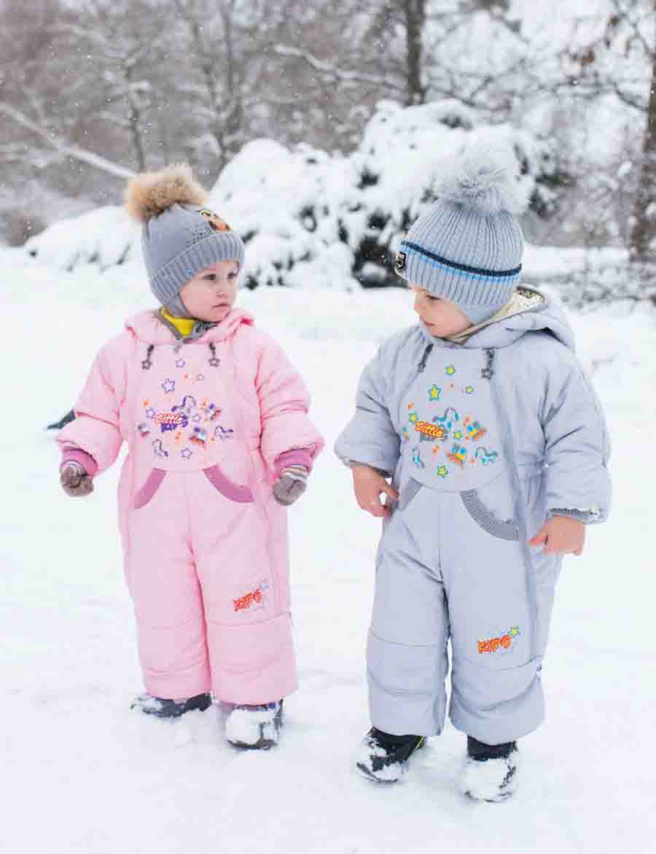
 | М 3043/2 | Комбинезон-трансформер "Игрушки" со съемной пуховой подстежкой | Верх - Fit System. Накат. Вышивка. Подкладка - хл. Утеплитель - гусиный пух, синтепон 150 г/м2. | розовый | 20 (74 рост) | 3240 |  | 0

 |  |  |  |  | 22 (80 рост) |  |  | 0

 |  |  |  | голубой | 20 (74 рост) |  |  | 0

 |  |  |  |  | 22 (80 рост) |  |  | 0

 |  |  |  | св.серый | 20 (74 рост) |  |  | 0

 |  |  |  |  | 22 (80 рост) |  |  | 0

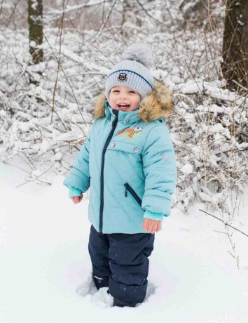
 | М 5195/2 | Комплект "Митя" | Верх - Fitsistem style, prince. Подклада - хл, пэ. Утеплитель - Shelter 300 г/м2, синтепон 200 г/м2. Искусственный мех,СВ-термопринт, СВ -флажок. Накат. | серый/т.синий | 22 (80 рост) | 2760 |  | 0
 |  |  |  |  | 24 (86 рост) |  |  | 0
 |  |  |  |  | 26 (92 рост) |  |  | 0
 |  |  |  |  | 26 (98 рост) |  |  | 0
 |  |  |  | мята/т.синий | 22 (80 рост) |  |  | 0
 |  |  |  |  | 24 (86 рост) |  |  | 0
 |  |  |  |  | 26 (92 рост) |  |  | 0
 |  |  |  |  | 26 (98 рост) |  |  | 0
 |  |  |  | деним/т.синий | 22 (80 рост) |  |  | 0
 |  |  |  |  | 24 (86 рост) |  |  | 0
 |  |  |  |  | 26 (92 рост) |  |  | 0
 |  |  |  |  | 26 (98 рост) |  |  | 0
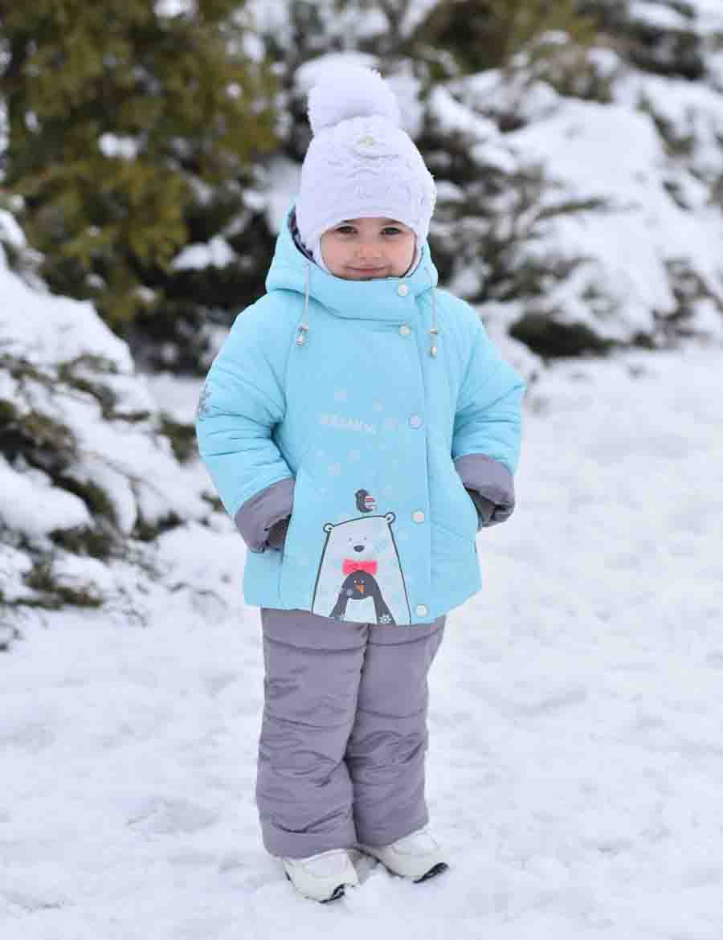
 | М 5295/2 | Комплект "Веселина" | Верх - Neo Dewspo, Prince. Подклада - флис, пэ. Утеплитель -Shelter 300 г/м2, синтепон 200 г/м2 . Накат. СВ катафот. | молочный/серый | 22 (80 рост) | 2620 |  | 0
 |  |  |  |  | 24 (86 рост) |  |  | 0
 |  |  |  |  | 26 (92 рост) |  |  | 0
 |  |  |  |  | 26 (98 рост) |  |  | 0
 |  |  |  | св.розовый/серый | 22 (80 рост) |  |  | 0
 |  |  |  |  | 24 (86 рост) |  |  | 0
 |  |  |  |  | 26 (92 рост) |  |  | 0
 |  |  |  |  | 26 (98 рост) |  |  | 0
 |  |  |  | небесный/серый | 22 (80 рост) |  |  | 0
 |  |  |  |  | 24 (86 рост) |  |  | 0
 |  |  |  |  | 26 (92 рост) |  |  | 0
 |  |  |  |  | 26 (98 рост) |  |  | 0
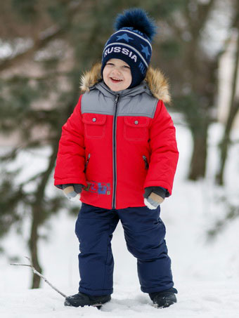
 | М 5171/2 | Комплект "Ярик" | Верх - Dewspo 320Т, Taffeta 300Т. Накат. Подклада - флис, пэ. Утеплитель - синтепон 400 г/м2, 200 г/м2. Искусственный мех. | стальной/синий/зеленый | 22 (80 рост) | 2570 |  | 0
 |  |  |  |  | 24 (86 рост) |  |  | 0
 |  |  |  |  | 26 (92 рост) |  |  | 0
 |  |  |  |  | 26 (98 рост) |  |  | 0
 |  |  |  | красный/т.синий/серый | 22 (80 рост) |  |  | 0
 |  |  |  |  | 24 (86 рост) |  |  | 0
 |  |  |  |  | 26 (92 рост) |  |  | 0
 |  |  |  |  | 26 (98 рост) |  |  | 0
 |  |  |  | лайм/т.синий/василек | 22 (80 рост) |  |  | 0
 |  |  |  |  | 24 (86 рост) |  |  | 0
 |  |  |  |  | 26 (92 рост) |  |  | 0
 |  |  |  |  | 26 (98 рост) |  |  | 0
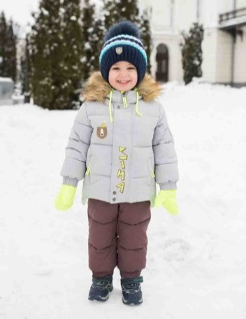
 | М 5197/5 | Комплект "Фима" с варежками | Верх - ткань курточная WR PU. Подклада - флис, пэ. Утеплитель - искусственный пух. Накат. Искусственный мех. СВ нашивка. Репсовая лента. | серый/т.зеленый | 22 (80 рост) | 3690 |  | 0
 |  |  |  |  | 24 (86 рост) |  |  | 0
 |  |  |  |  | 26 (92 рост) |  |  | 0
 |  |  |  |  | 26 (98 рост) |  |  | 0
 |  |  |  | св.какао/коричневый | 22 (80 рост) |  |  | 0
 |  |  |  |  | 24 (86 рост) |  |  | 0
 |  |  |  |  | 26 (92 рост) |  |  | 0
 |  |  |  |  | 26 (98 рост) |  |  | 0
 |  |  |  | св.серый/синий | 22 (80 рост) |  |  | 0
 |  |  |  |  | 24 (86 рост) |  |  | 0
 |  |  |  |  | 26 (92 рост) |  |  | 0
 |  |  |  |  | 26 (98 рост) |  |  | 0
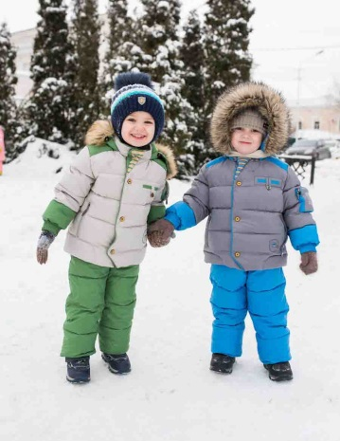
 | М 5193/5 | Комплект "Гриша" | Верх - Милан WR PU, подклада - пэ, флис. Утеплитель - искусственный пух. Накат. Искусственный мех. СВ термопринт. | шафран/т.бежевый | 22 (80 рост) | 3690 |  | 0
 |  |  |  |  | 24 (86 рост) |  |  | 0
 |  |  |  |  | 26 (92 рост) |  |  | 0
 |  |  |  |  | 26 (98 рост) |  |  | 0
 |  |  |  | серый/зеленый | 22 (80 рост) |  |  | 0
 |  |  |  |  | 24 (86 рост) |  |  | 0
 |  |  |  |  | 26 (92 рост) |  |  | 0
 |  |  |  |  | 26 (98 рост) |  |  | 0
 |  |  |  | серый/синий | 22 (80 рост) |  |  | 0
 |  |  |  |  | 24 (86 рост) |  |  | 0
 |  |  |  |  | 26 (92 рост) |  |  | 0
 |  |  |  |  | 26 (98 рост) |  |  | 0
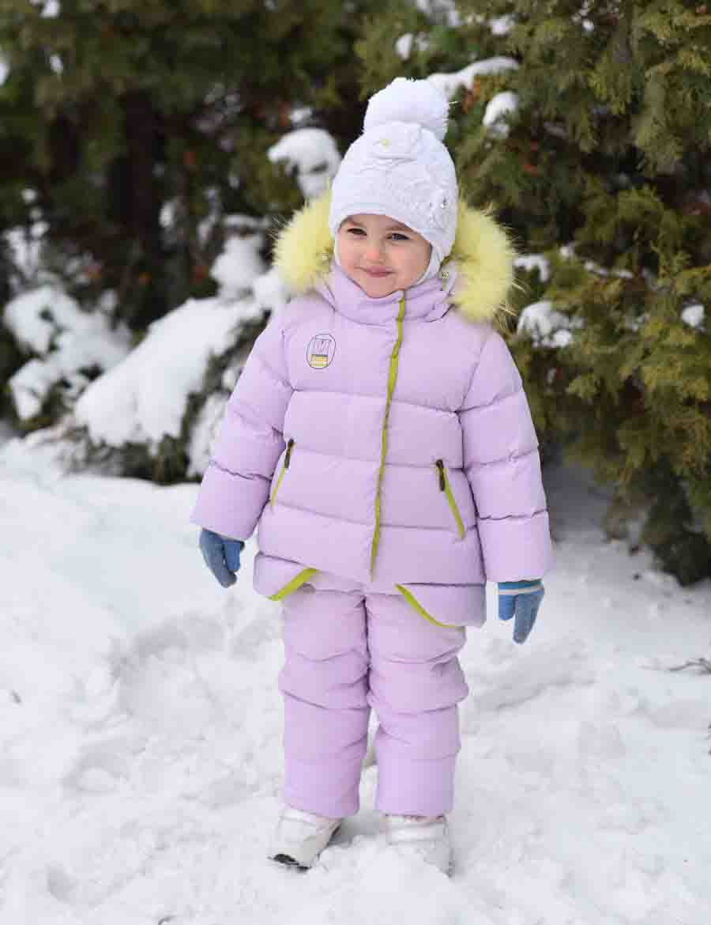
 | М 5293/5 | Комплект "Асуна" | Верх - ткань курточная WR PU. Подклада - 35 хл, 65 пэ. Утеплитель - искусственный пух. Накат. Натуральный мех (песец). СВ катафот. | коралл | 22 (80 рост) | 3820 |  | 0
 |  |  |  |  | 24 (86 рост) |  |  | 0
 |  |  |  |  | 26 (92 рост) |  |  | 0
 |  |  |  |  | 26 (98 рост) |  |  | 0
 |  |  |  | св.сирень | 22 (80 рост) |  |  | 0
 |  |  |  |  | 24 (86 рост) |  |  | 0
 |  |  |  |  | 26 (92 рост) |  |  | 0
 |  |  |  |  | 26 (98 рост) |  |  | 0
 |  |  |  | черника | 22 (80 рост) |  |  | 0
 |  |  |  |  | 24 (86 рост) |  |  | 0
 |  |  |  |  | 26 (92 рост) |  |  | 0
 |  |  |  |  | 26 (98 рост) |  |  | 0
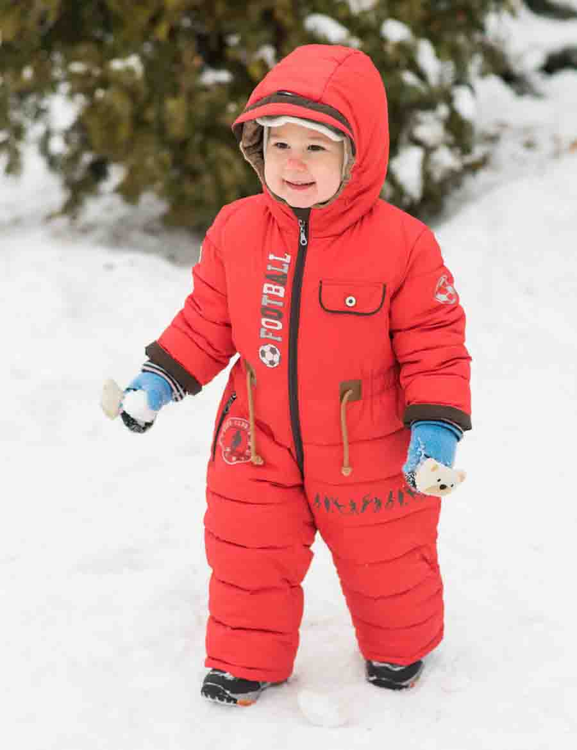
 | М 2112/5 | Комбинезон "Футболист" | Верх - Prince WR PU. Подклада - флис, пэ, вельбоа. Утеплитель - искусственный пух. Накат. СВ нашивка, СВ термопринт. | красный | 24(80 рост) | 2690 |  | 0
 |  |  |  |  | 24 (86 рост) |  |  | 0
 |  |  |  |  | 26 (92 рост) |  |  | 0
 |  |  |  |  | 26 (98 рост) |  |  | 0
 |  |  |  | бирюза | 24 (80 рост) |  |  | 0
 |  |  |  |  | 24 (86 рост) |  |  | 0
 |  |  |  |  | 26 (92 рост) |  |  | 0
 |  |  |  |  | 26 (98 рост) |  |  | 0
 |  |  |  | лайм | 24 (80 рост) |  |  | 0
 |  |  |  |  | 24 (86 рост) |  |  | 0
 |  |  |  |  | 26 (92 рост) |  |  | 0
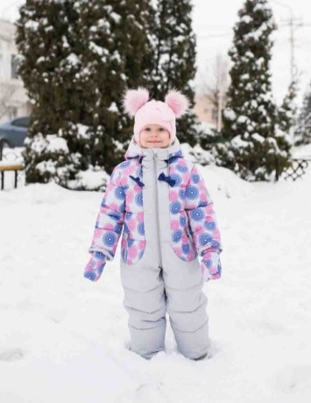
 |  |  |  |  | 26 (98 рост) |  |  | 0
 | М 2213/5 | Комбинезон "Шурочка" | Верх - Membrane print WR 3000/3000. Подклада флис, пэ, вельбоа. Утеплитель - искусственный пух. СВ катафот. | серый/св.серый | 24(80 рост) | 2750 |  | 0
 |  |  |  |  | 24 (86 рост) |  |  | 0
 |  |  |  |  | 26 (92 рост) |  |  | 0
 |  |  |  |  | 26 (98 рост) |  |  | 0
 |  |  |  | салат/лайм | 24 (80 рост) |  |  | 0
 |  |  |  |  | 24 (86 рост) |  |  | 0
 |  |  |  |  | 26 (92 рост) |  |  | 0
 |  |  |  |  | 26 (98 рост) |  |  | 0
 |  |  |  | небо/мята | 24 (80 рост) |  |  | 0
 |  |  |  |  | 24 (86 рост) |  |  | 0
 |  |  |  |  | 26 (92 рост) |  |  | 0
 |  |  |  |  | 26 (98 рост) |  |  | 0
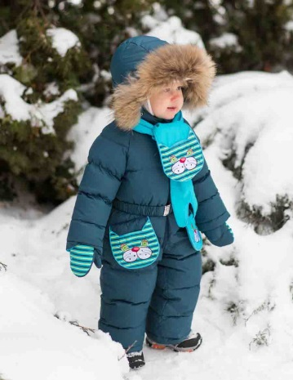
 | М2002/3 | Комбинезон "Мурзилка"с шарфиком и варежками | Верх - Taffeta 320T PU WR. Вышивка. Накат. Подкладка - хл, пэ. Утеплитель - гусиный пух. СВ - катафот. Натуральный мех (енот) | т.сирень/сирень | 22 (80 рост) | 3230 |  | 0
 |  |  |  |  | 24 (86 рост) |  |  | 0
 |  |  |  |  | 26 (92 рост) |  |  | 0
 |  |  |  | т.зеленый/зеленое яблоко | 22 (80 рост) |  |  | 0
 |  |  |  |  | 24 (86 рост) |  |  | 0
 |  |  |  |  | 26 (92 рост) |  |  | 0
 |  |  |  | слива/розовый | 22 (80 рост) |  |  | 0
 |  |  |  |  | 24 (86 рост) |  |  | 0
 |  |  |  |  | 26 (92 рост) |  |  | 0
 |  |  |  | малахит/бирюза | 22 (80 рост) |  |  | 0
 |  |  |  |  | 24 (86 рост) |  |  | 0
 |  |  |  |  | 26 (92 рост) |  |  | 0
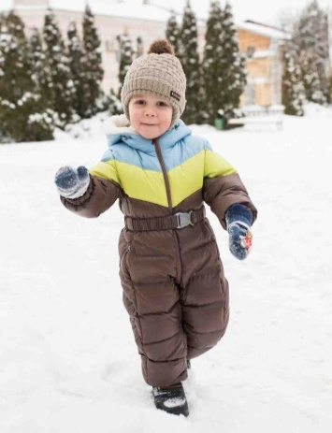
 | М 2108/3 | Комбинезон "Крош" | Верх - Fitsistem Style PU WR, Taffeta 320T PU WR milke. Подкладка - хл. Утеплитель - гусиный пух. СВ - катафот. Искусственный мех. | коричневый/небесный/лайм | 24(80 рост) | 2520 |  | 0
 |  |  |  |  | 24 (86 рост) |  |  | 0
 |  |  |  |  | 26 (92 рост) |  |  | 0
 |  |  |  |  | 26 (98 рост) |  |  | 0
 |  |  |  | т.синий/бирюза/серый | 24 (80 рост) |  |  | 0
 |  |  |  |  | 24 (86 рост) |  |  | 0
 |  |  |  |  | 26 (92 рост) |  |  | 0
 |  |  |  |  | 26 (98 рост) |  |  | 0
 |  |  |  | т.синий/лайм/голубой | 24 (80 рост) |  |  | 0
 |  |  |  |  | 24 (86 рост) |  |  | 0
 |  |  |  |  | 26 (92 рост) |  |  | 0
 |  |  |  |  | 26 (98 рост) |  |  | 0
 | М 2009/3 | Комбинезон "Светлячок" | Верх - WR 3000/3000 Membrane. Подкладка - хл. Утеплитель - гусиный пух. СВ - лента, СВ - катафот. Искусственный мех. | сиренево-розовый/фуксия | 24(80 рост) | 3180 |  | 0
 |  |  |  |  | 24 (86 рост) |  |  | 0
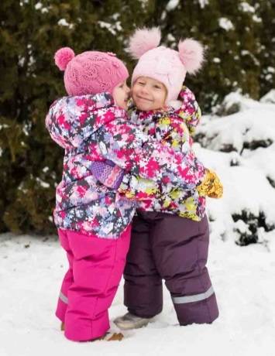
 |  |  |  |  | 26 (92 рост) |  |  | 0
 |  |  |  |  | 26 (98 рост) |  |  | 0
 |  |  |  | зелено-голубой/голубой | 24(80 рост) |  |  | 0
 |  |  |  |  | 24 (86 рост) |  |  | 0
 |  |  |  |  | 26 (92 рост) |  |  | 0
 |  |  |  |  | 26 (98 рост) |  |  | 0
 |  |  |  | сине-голубой/серо-синий | 24(80 рост) |  |  | 0
 |  |  |  |  | 24 (86 рост) |  |  | 0
 |  |  |  |  | 26 (92 рост) |  |  | 0
 |  |  |  |  | 26 (98 рост) |  |  | 0
 |  |  |  | фуксия-салатовый/баклажан | 24(80 рост) |  |  | 0
 |  |  |  |  | 24 (86 рост) |  |  | 0
 |  |  |  |  | 26 (92 рост) |  |  | 0
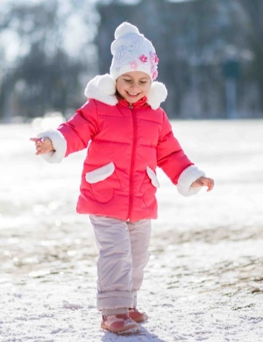
 |  |  |  |  | 26 (98 рост) |  |  | 0
 | М 5270/3 | Костюм "Глория" | Верх - Dewspo 240 Lake, Prince. Подкладка - хл, пэ. Утеплитель - гусиный пух, синтепон 200 г/м2, Искусственный мех. | коралл/атмосфера | 22 (80 рост) | 2860 |  | 0
 |  |  |  |  | 24 (86 рост) |  |  | 0
 |  |  |  |  | 26 (92 рост) |  |  | 0
 |  |  |  |  | 26 (98 рост) |  |  | 0
 |  |  |  | сирень/атмосфера | 22 (80 рост) |  |  | 0
 |  |  |  |  | 24 (86 рост) |  |  | 0
 |  |  |  |  | 26 (92 рост) |  |  | 0
 |  |  |  |  | 26 (98 рост) |  |  | 0
 |  |  |  | фуксия/атмосфера | 22 (80 рост) |  |  | 0
 |  |  |  |  | 24 (86 рост) |  |  | 0
 |  |  |  |  | 26 (92 рост) |  |  | 0
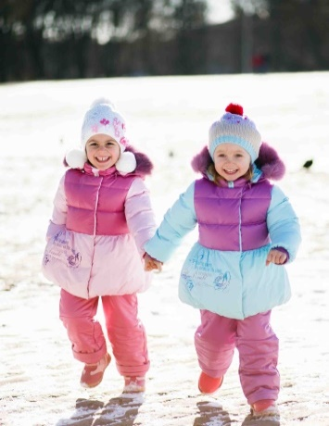
 |  |  |  |  | 26 (98 рост) |  |  | 0
 | М 5269/3 | Костюм "Любаша" | Верх - Neo Dewspo FD PU Milky, Dewspo 240 Lake. Накат. Подклада - хл, пэ. Утеплитель - гусиный пух, синтепон 200 г/м2. Натуральный мех (песец). | св.сирень/т.сирень | 22 (80 рост) | 3690 |  | 0
 |  |  |  |  | 24 (86 рост) |  |  | 0
 |  |  |  |  | 26 (92 рост) |  |  | 0
 |  |  |  |  | 26 (98 рост) |  |  | 0
 |  |  |  | розовый/т.розовый | 22 (80 рост) |  |  | 0
 |  |  |  |  | 24 (86 рост) |  |  | 0
 |  |  |  |  | 26 (92 рост) |  |  | 0
 |  |  |  |  | 26 (98 рост) |  |  | 0
 |  |  |  | небо/орхидея | 22 (80 рост) |  |  | 0
 |  |  |  |  | 24 (86 рост) |  |  | 0
 |  |  |  |  | 26 (92 рост) |  |  | 0
 |  |  |  |  | 26 (98 рост) |  |  | 0
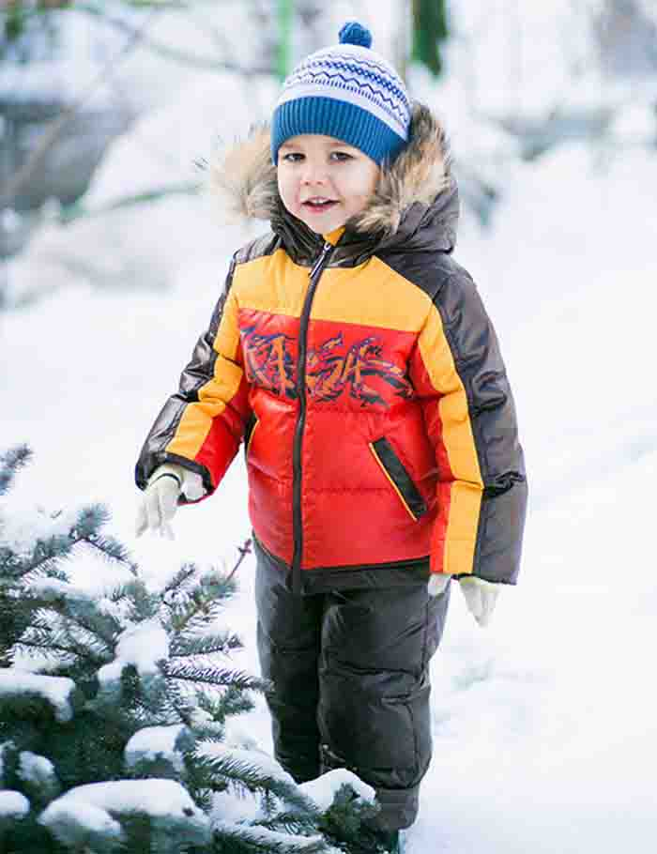
 | М 5173/3 | Комплект "Миша" | Верх - Taffeta 300T, Delta PU WR. Накат. Подклада - хл, пэ. Утеплитель - гусиный пух. Натуральный мех (енот). | бирюза/т.синий/василек | 22 (80 рост) | 3990 |  | 0
 |  |  |  |  | 24 (86 рост) |  |  | 0
 |  |  |  |  | 26 (92 рост) |  |  | 0
 |  |  |  |  | 26 (98 рост) |  |  | 0
 |  |  |  | св.серый/фиолетовый/салатовый | 22 (80 рост) |  |  | 0
 |  |  |  |  | 24 (86 рост) |  |  | 0
 |  |  |  |  | 26 (92 рост) |  |  | 0
 |  |  |  |  | 26 (98 рост) |  |  | 0
 |  |  |  | оранжевый/шоколад/желтый | 22 (80 рост) |  |  | 0
 |  |  |  |  | 24 (86 рост) |  |  | 0
 |  |  |  |  | 26 (92 рост) |  |  | 0
 |  |  |  |  | 26 (98 рост) |  |  | 0
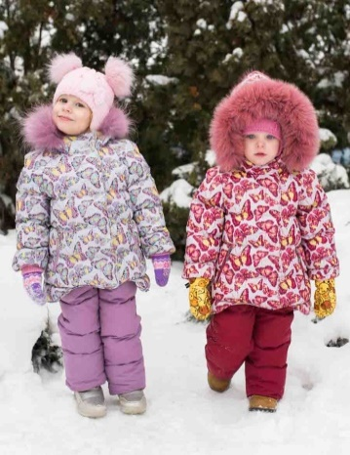
 | М 5290/3 | Комплект "Настёна" | Верх - Spring Print. Подклада - хл, пэ. Утеплитель - гусиный пух. Натуральный мех - (песец). СВ термопринт. | розовый/сирень | 22 (80 рост) | 4460 |  | 0

 |  |  |  |  | 24 (86 рост) |  |  | 0

 |  |  |  |  | 26 (92 рост) |  |  | 0

 |  |  |  |  | 26 (98 рост) |  |  | 0
 |  |  |  | красный/бордо | 22 (80 рост) |  |  | 0

 |  |  |  |  | 24 (86 рост) |  |  | 0
 |  |  |  |  | 26 (92 рост) |  |  | 0
 |  |  |  |  | 26 (98 рост) |  |  | 0
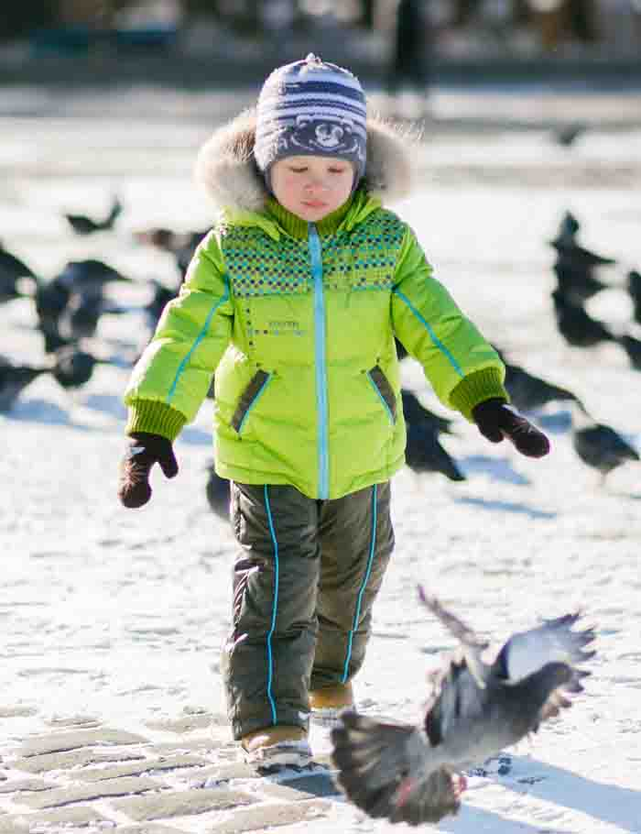
 | М 5170/3 | Комплект "Никита" | Верх - Neo Dewspo, Royal Dewspo Cire PU, Taffeta 300Т. Накат. Подклада - хл, пэ. Утеплитель - гусиный пух. Натуральный мех - (енот). | стальной/индиго | 22 (80 рост) | 3990 |  | 0
 |  |  |  |  | 24 (86 рост) |  |  | 0
 |  |  |  |  | 26 (92 рост) |  |  | 0
 |  |  |  |  | 26 (98 рост) |  |  | 0
 |  |  |  | салат/форест | 22 (80 рост) |  |  | 0
 |  |  |  |  | 24 (86 рост) |  |  | 0
 |  |  |  |  | 26 (92 рост) |  |  | 0
 |  |  |  |  | 26 (98 рост) |  |  | 0
 |  |  |  | василек/т.серый | 22 (80 рост) |  |  | 0
 |  |  |  |  | 24 (86 рост) |  |  | 0
 |  |  |  |  | 26 (92 рост) |  |  | 0
 |  |  |  |  | 26 (98 рост) |  |  | 0
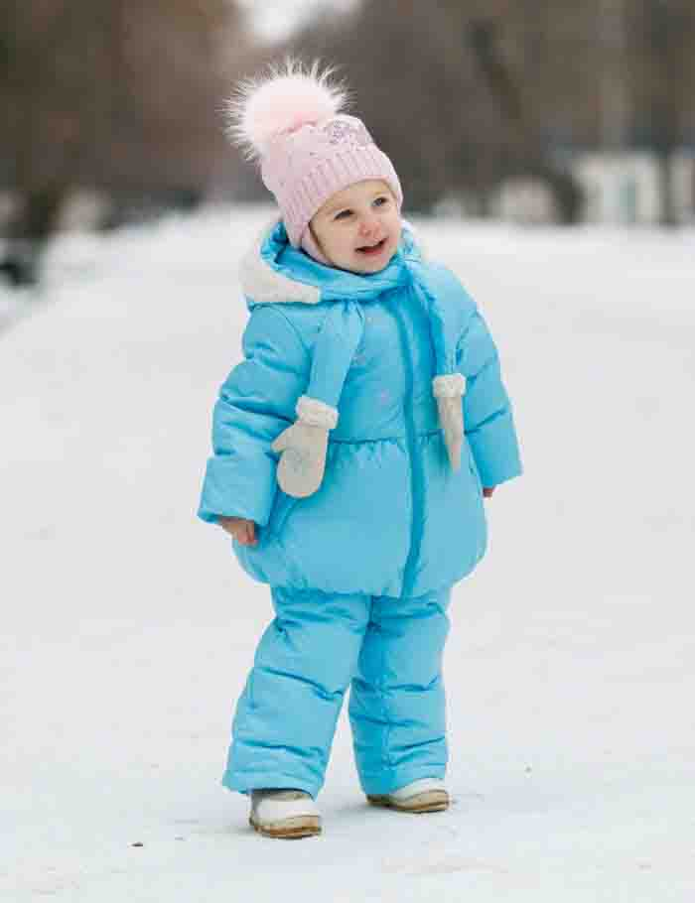 | М5271/3 | Комплект "Надя" | Верх - Delta PU Milky, Prince. Вышивка, стразы. Подклада - хл, пэ. Утеплитель - гусиный пух. Искусственный мех. | лаванда | 22 (80 рост) | 3290 |  | 0
 |  |  |  |  | 24 (86 рост) |  |  | 0
 |  |  |  |  | 26 (92 рост) |  |  | 0
 |  |  |  |  | 26 (98 рост) |  |  | 0
 |  |  |  | аквамарин | 22 (80 рост) |  |  | 0
 |  |  |  |  | 24 (86 рост) |  |  | 0
 |  |  |  |  | 26 (92 рост) |  |  | 0
 |  |  |  |  | 26 (98 рост) |  |  | 0
 |  |  |  |  | 22 (80 рост) |  |  | 0
 |  |  |  |  | 24 (86 рост) |  |  | 0
 |  |  |  |  | 26 (92 рост) |  |  | 0
 |  |  |  |  | 26 (98 рост) |  |  | 0
 |  |  |  | т.желтый | 22 (80 рост) |  |  | 0
 |  |  |  |  | 24 (86 рост) |  |  | 0
 |  |  |  |  | 26 (92 рост) |  |  | 0
 |  |  |  |  | 26 (98 рост) |  |  | 0
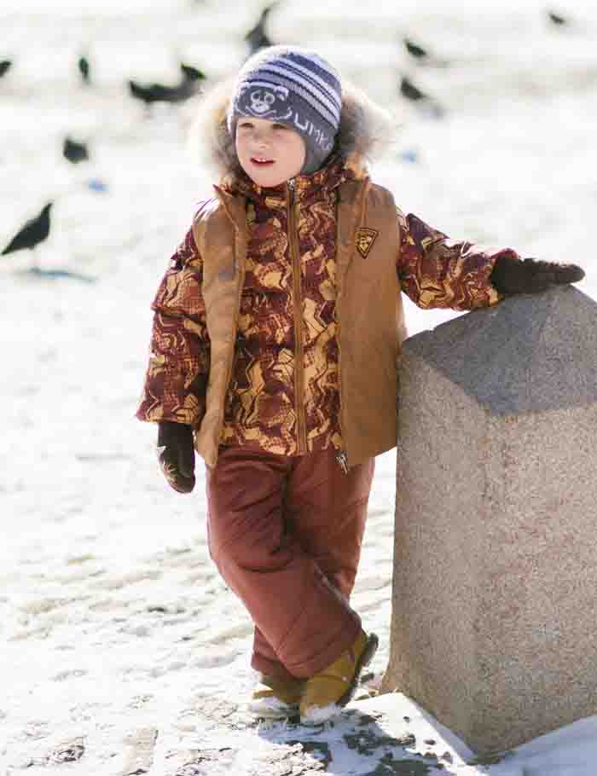
 | М 5175/3 | Костюм "Руслан" | Верх - Taffeta 320Т PU WR, P/Taslan Print. Нашивка. Подклада - хл, пэ. Утеплитель - гусиный пух, синтепон 200 г/м2. Натуральный мех (енот) | охра/т.золото/коричневый | 22 (80 рост) | 3760 |  | 0
 |  |  |  |  | 24 (86 рост) |  |  | 0
 |  |  |  |  | 26 (92 рост) |  |  | 0
 |  |  |  |  | 26 (98 рост) |  |  | 0
 |  |  |  | салат/лайм/лавровый | 22 (80 рост) |  |  | 0
 |  |  |  |  | 24 (86 рост) |  |  | 0
 |  |  |  |  | 26 (92 рост) |  |  | 0
 |  |  |  |  | 26 (98 рост) |  |  | 0
 |  |  |  | бирюза/т.бирюза/лазурно-синий | 22 (80 рост) |  |  | 0
 |  |  |  |  | 24 (86 рост) |  |  | 0
 |  |  |  |  | 26 (92 рост) |  |  | 0
 |  |  |  |  | 26 (98 рост) |  |  | 0
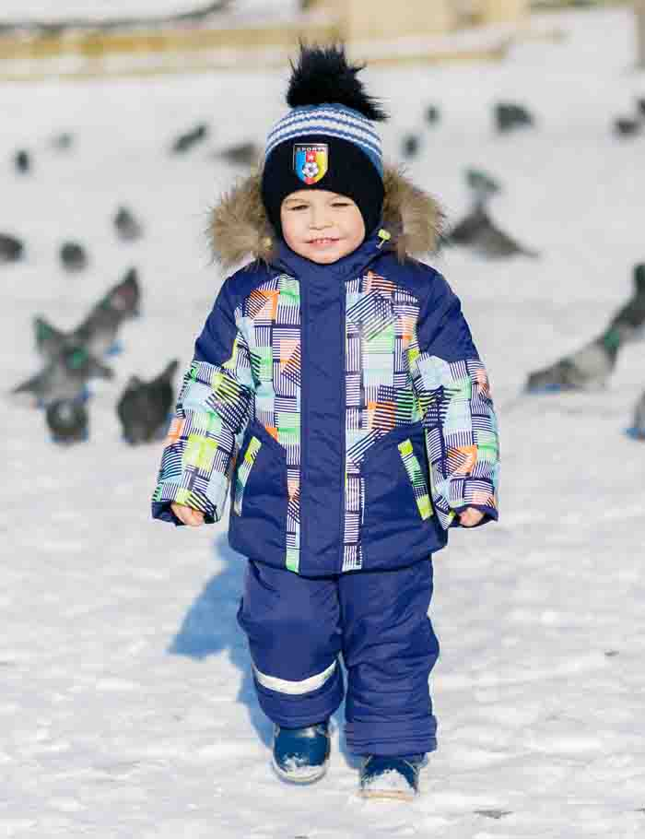
 | М 5177/2 | Комплект "Юра"со съемной пуховой подстежкой | Верх -Jordan, Jordan Print. Подклада - хл, пэ. Световозвращающая лента. Утеплитель - гусиный пух, синтепон 200 г/м2. Натуральный мех (енот). | бриз/морская волна | 22 (80 рост) | 3990 |  | 0
 |  |  |  |  | 24 (86 рост) |  |  | 0
 |  |  |  |  | 26 (92 рост) |  |  | 0
 |  |  |  |  | 26 (98 рост) |  |  | 0
 |  |  |  | мираж/василек | 22 (80 рост) |  |  | 0
 |  |  |  |  | 24 (86 рост) |  |  | 0
 |  |  |  |  | 26 (92 рост) |  |  | 0
 |  |  |  |  | 26 (98 рост) |  |  | 0
 |  |  |  | затмение/т.синий | 22 (80 рост) |  |  | 0
 |  |  |  |  | 24 (86 рост) |  |  | 0
 |  |  |  |  | 26 (92 рост) |  |  | 0
 |  |  |  |  | 26 (98 рост) |  |  | 0
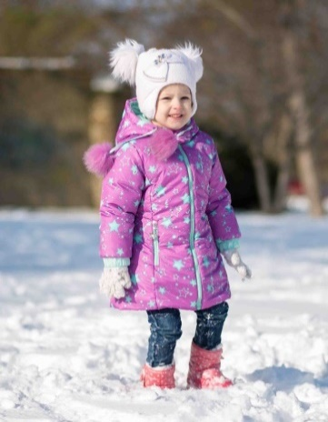
 | М 8410/2 | Полупальто "Феодора со съемной пуховой подстежкой | Верх - Dewspo print, Милан WR PU. Подклада - 35 хл, 65 пэ. Утеплитель - гусиный пух, синтепон 200 г/м2. | розовый | 24 (80 рост) | 2990 |  | 0

 |  |  |  |  | 24 (86 рост) |  |  | 0
 |  |  |  |  | 26 (92 рост) |  |  | 0

 |  |  |  |  | 26 (98 рост) |  |  | 0
 |  |  |  | лиловый | 24 (80 рост) |  |  | 0

 |  |  |  |  | 24 (86 рост) |  |  | 0
 |  |  |  |  | 26 (92 рост) |  |  | 0

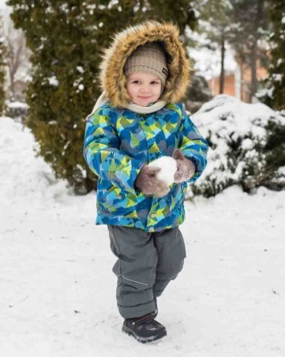
 |  |  |  |  | 26 (98 рост) |  |  | 0
 | М5186/2 | Комплект "Яша" со съемной пуховой подстежкой | Верх - WR 3000/3000 Membrane. Подкладка - хл, пэ. Утеплитель - гусиный пух, холлофан 200 г/м2. СВ - кант, СВ - катафот. Куртка со съёмной пуховой подстежкой. Искусственный мех. | синий/т.серый | 22 (80 рост) | 3990 |  | 0
 |  |  |  |  | 24 (86 рост) |  |  | 0
 |  |  |  |  | 26 (92 рост) |  |  | 0
 |  |  |  |  | 26 (98 рост) |  |  | 0
 |  |  |  | малахит/серо-синий | 22 (80 рост) |  |  | 0
 |  |  |  |  | 24 (86 рост) |  |  | 0
 |  |  |  |  | 26 (92 рост) |  |  | 0
 |  |  |  |  | 26 (98 рост) |  |  | 0
 |  |  |  | ментол/черничный | 22 (80 рост) |  |  | 0
 |  |  |  |  | 24 (86 рост) |  |  | 0
 |  |  |  |  | 26 (92 рост) |  |  | 0
 |  |  |  |  | 26 (98 рост) |  |  | 0
 | М 6001/2 | Полукомбинезон утепленный | Верх - Taslan 228T, Jordan, N/Falle. Шеврон. Подкладка - пэ. Утеплитель - синтепон 200 г/м2. CВ-лента. | черный | 22 (80 рост) | 890 |  | 0
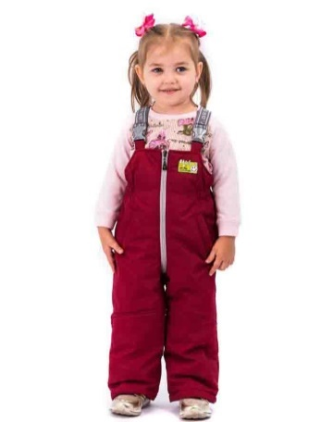
 |  |  |  |  | 24 (86 рост) |  |  | 0
 |  |  |  |  | 26 (92 рост) |  |  | 0
 |  |  |  | т.фиолетовый | 22 (80 рост) |  |  | 0
 |  |  |  |  | 24 (86 рост) |  |  | 0
 |  |  |  |  | 26 (92 рост) |  |  | 0
 |  |  |  | серый | 22 (80 рост) |  |  | 0
 |  |  |  |  | 24 (86 рост) |  |  | 0
 |  |  |  |  | 26 (92 рост) |  |  | 0
 |  |  |  | т.синий | 22 (80 рост) |  |  | 0
 |  |  |  |  | 24 (86 рост) |  |  | 0
 |  |  |  |  | 26 (92 рост) |  |  | 0
 |  |  |  | бордовый | 22 (80 рост) |  |  | 0
 |  |  |  |  | 24 (86 рост) |  |  | 0
 |  |  |  |  | 26 (92 рост) |  |  | 0
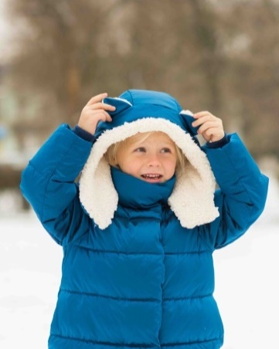
 | М 8406/5 | Полупальто "Линда" | Верх - ткань курточная WR PU. Подклада - искусственный мех. Утеплитель - искусственный пух. Накат. СВ нашивка. | т.серебро | 26 (104 рост) | 2590 |  | 0
 |  |  |  |  | 28 (110 рост) |  |  | 0

 |  |  |  |  | 30 (116 рост) |  |  | 0
 |  |  |  | красный | 26 (104 рост) |  |  | 0
 |  |  |  |  | 28 (110 рост) |  |  | 0

 |  |  |  |  | 30 (116 рост) |  |  | 0
 |  |  |  | синий | 26 (104 рост) |  |  | 0
 |  |  |  |  | 28 (110 рост) |  |  | 0

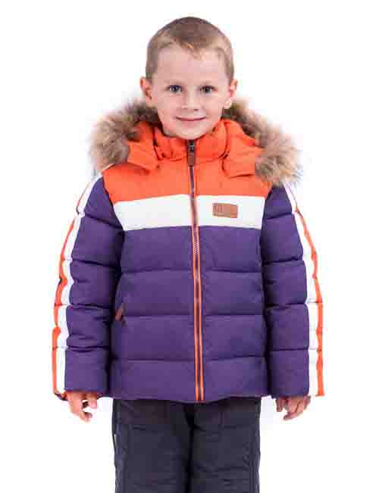
 |  |  |  |  | 30 (116 рост) |  |  | 0
 | М 4396/5 | Куртка "Остин" | Верх - P/Taffeta 320T PU WR. Подкладка - флис, пэ. Утеплитель - искусственный пух. СВ - катафот. Шеврон из искусственной кожи. Натуральный мех (енот). | т.синий/зеленый/белый | 26 (104 рост) | 2790 |  | 0
 |  |  |  |  | 28 (110 рост) |  |  | 0

 |  |  |  |  | 30 (116 рост) |  |  | 0
 |  |  |  | фиолетовый/оранжевый/белый | 26 (104 рост) |  |  | 0
 |  |  |  |  | 28 (110 рост) |  |  | 0

 |  |  |  |  | 30 (116 рост) |  |  | 0
 |  |  |  | синий/бирюзовый/белый | 26 (104 рост) |  |  | 0
 |  |  |  |  | 28 (110 рост) |  |  | 0

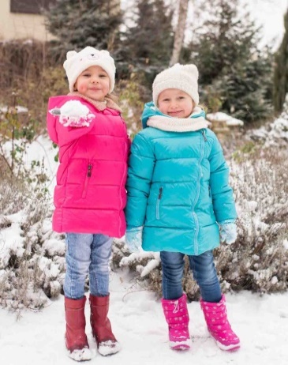
 |  |  |  |  | 30 (116 рост) |  |  | 0
 | М 8293/2 | Куртка "Арина" | Верх - Fit Sistem Style PU WR. Подкладка - искусственный мех. Утеплитель - Shelter 250 г/м2. СВ - катафот. | синий | 26 (104 рост) | 2370 |  | 0
 |  |  |  |  | 28 (110 рост) |  |  | 0

 |  |  |  |  | 30 (116 рост) |  |  | 0
 |  |  |  | бирюза | 26 (104 рост) |  |  | 0
 |  |  |  |  | 28 (110 рост) |  |  | 0

 |  |  |  |  | 30 (116 рост) |  |  | 0
 |  |  |  | фуксия | 26 (104 рост) |  |  | 0
 |  |  |  |  | 28 (110 рост) |  |  | 0

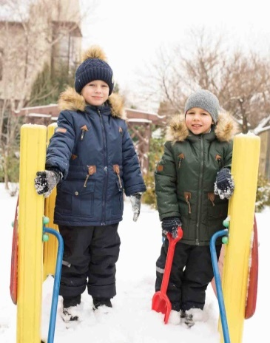
 |  |  |  |  | 30 (116 рост) |  |  | 0
 | М 4503/2 | Парка "Елисей" | Верх - Ткань курточная PU WR. Подкладка - искусственных мех, пэ. Нашивка из искусственной кожи. СВ - катафот. Утеплитель - Shelter 300 г/м2. | т.синий | 26 (104 рост) | 2480 |  | 0
 |  |  |  |  | 28 (110 рост) |  |  | 0

 |  |  |  |  | 30 (116 рост) |  |  | 0
 |  |  |  | терракот | 26 (104 рост) |  |  | 0
 |  |  |  |  | 28 (110 рост) |  |  | 0

 |  |  |  |  | 30 (116 рост) |  |  | 0
 |  |  |  | т.зеленый | 26 (104 рост) |  |  | 0
 |  |  |  |  | 28 (110 рост) |  |  | 0

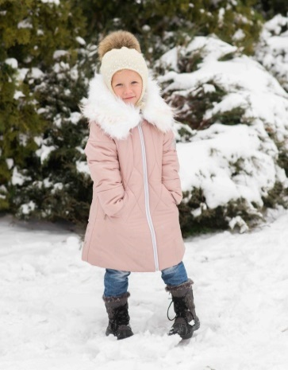
 |  |  |  |  | 30 (116 рост) |  |  | 0
 | М 8400/2 | Пальто "Даниэлла" | Верх - N/Taffeta Cire PU WR. Подклада - флис, пэ Утеплитель - Shelter 300 г/м2. Накат. Мех искусственный. СВ термопринт. | молочный | 26 (104 рост) | 2390 |  | 0
 |  |  |  |  | 28 (110 рост) |  |  | 0

 |  |  |  |  | 30 (116 рост) |  |  | 0
 |  |  |  | кленовый сахар | 26 (104 рост) |  |  | 0
 |  |  |  |  | 28 (110 рост) |  |  | 0

 |  |  |  |  | 30 (116 рост) |  |  | 0
 |  |  |  | т.синий | 26 (104 рост) |  |  | 0
 |  |  |  |  | 28 (110 рост) |  |  | 0

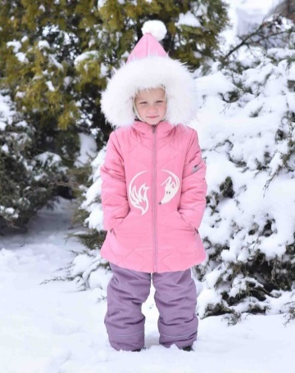
 |  |  |  |  | 30 (116 рост) |  |  | 0
 | М 5294/2 | Комплект "Клио" | Верх - ткань курточная WR PU. Подклада - флис, пэ. Утеплитель -Shelter 300 г/м2, синтепон 200 г/м2. Накат. Мех искусственный. СВ нашивка. СВ кант. | орхидея/черника | 26 (104 рост) | 2990 |  | 0
 |  |  |  |  | 28 (110 рост) |  |  | 0

 |  |  |  |  | 30 (116 рост) |  |  | 0
 |  |  |  | желтый/св.серый | 26 (104 рост) |  |  | 0
 |  |  |  |  | 28 (110 рост) |  |  | 0

 |  |  |  |  | 30 (116 рост) |  |  | 0
 |  |  |  | св.розовый/св.серый | 26 (104 рост) |  |  | 0
 |  |  |  |  | 28 (110 рост) |  |  | 0

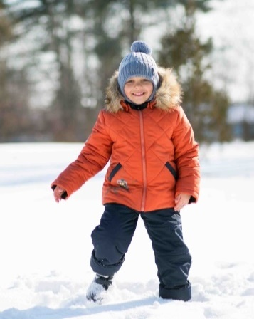
 |  |  |  |  | 30 (116 рост) |  |  | 0
 | М 5196/2 | Комплект "Эван" | Верх - ткань курточная WR PU. Подкладка - флис, пэ. Утеплитель -Shelter 300 г/м2, синтепон 200 г/м2. Накат. Мех искусственный. СВ нашивка. | зеленый/т.синий | 26 (104 рост) | 2990 |  | 0
 |  |  |  |  | 28 (110 рост) |  |  | 0

 |  |  |  |  | 30 (116 рост) |  |  | 0
 |  |  |  | св.серый/т.синий | 26 (104 рост) |  |  | 0
 |  |  |  |  | 28 (110 рост) |  |  | 0

 |  |  |  |  | 30 (116 рост) |  |  | 0
 |  |  |  | терракот/т.синий | 26 (104 рост) |  |  | 0
 |  |  |  |  | 28 (110 рост) |  |  | 0

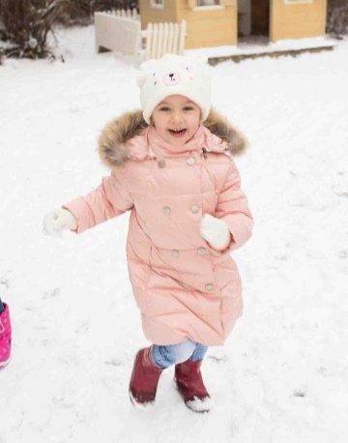
 |  |  |  |  | 30 (116 рост) |  |  | 0
 | М 8288/5 | Полупальто "Кэри" | Верх - For Lion. Подклада - 35 хл, 65 пэ. Утеплитель - искусственный пух. Натуральный мех (енот). СВ - катафот. | аметист | 26 (104 рост) | 3170 |  | 0
 |  |  |  |  | 28 (110 рост) |  |  | 0

 |  |  |  |  | 30 (116 рост) |  |  | 0
 |  |  |  | опаловый | 26 (104 рост) |  |  | 0
 |  |  |  |  | 28 (110 рост) |  |  | 0

 |  |  |  |  | 30 (116 рост) |  |  | 0
 |  |  |  | бисквитный | 26 (104 рост) |  |  | 0
 |  |  |  |  | 28 (110 рост) |  |  | 0

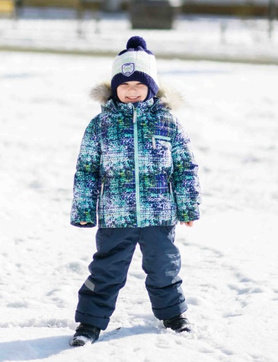
 |  |  |  |  | 30 (116 рост) |  |  | 0
 | М 5185/5 | Костюм "Гарик" | Верх - WR 3000/3000 Membrane. Подклада - флис, пэ. Утеплитель - искусственный пух, синтепон 200 г/м2. CB - лента, СВ - катафот. Натуральный мех (енот). | сине-бирюзовый/т.синий | 26 (104 рост) | 4100 |  | 0
 |  |  |  |  | 28 (110 рост) |  |  | 0

 |  |  |  |  | 30 (116 рост) |  |  | 0
 |  |  |  | сине-голубой/т.синий | 26 (104 рост) |  |  | 0
 |  |  |  |  | 28 (110 рост) |  |  | 0

 |  |  |  |  | 30 (116 рост) |  |  | 0
 |  |  |  | сине-желтый/т.синий | 26 (104 рост) |  |  | 0
 |  |  |  |  | 28 (110 рост) |  |  | 0

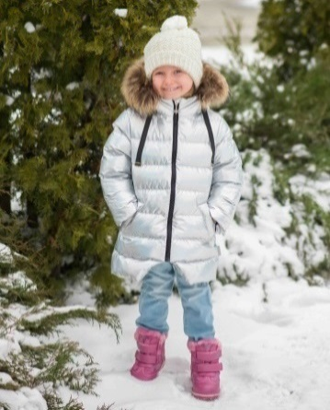
 |  |  |  |  | 30 (116 рост) |  |  | 0
 | М 8407/5 | Полупальто"Корица" | Верх - ткань курточная с глянцевым покрытием PU WR. Подклада - флис, пэ. Утеплитель - искусственный пух. Натуральный мех(енот). СВ-флажок | серебро | 26 (104 рост) | 3390 |  | 0
 |  |  |  |  | 28 (110 рост) |  |  | 0

 |  |  |  |  | 30 (116 рост) |  |  | 0
 |  |  |  | розовый | 26 (104 рост) |  |  | 0
 |  |  |  |  | 28 (110 рост) |  |  | 0

 |  |  |  |  | 30 (116 рост) |  |  | 0
 |  |  |  | золото | 26 (104 рост) |  |  | 0
 |  |  |  |  | 28 (110 рост) |  |  | 0

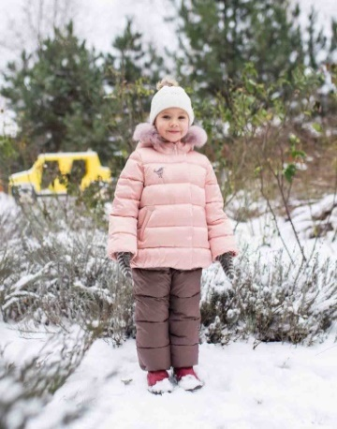
 |  |  |  |  | 30 (116 рост) |  |  | 0
 | М 5292/5 | Костюм "Искра" | Верх -N/Prince embo, ткань курточная PU WR. Подкладка - флис, пэ. Утеплитель - искусственный пух. Натуральный мех - (песец). СВ нашивка. | лютик/т.бежевый | 26 (104 рост) | 4340 |  | 0
 |  |  |  |  | 28 (110 рост) |  |  | 0
 |  |  |  |  | 30 (116 рост) |  |  | 0

 |  |  |  | бирюза/т.бежевый | 26 (104 рост) |  |  | 0
 |  |  |  |  | 28 (110 рост) |  |  | 0
 |  |  |  |  | 30 (116 рост) |  |  | 0

 |  |  |  | нежно-розовый/т.бежевый | 26 (104 рост) |  |  | 0
 |  |  |  |  | 28 (110 рост) |  |  | 0
 |  |  |  |  | 30 (116 рост) |  |  | 0

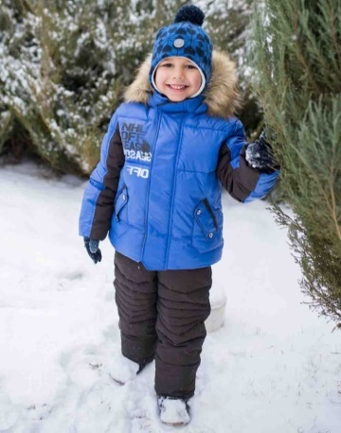
 | М 5198/5 | Комплект "Олег" | Верх - Membrane WR 3000/3000. Подклада флис - пэ. Утеплитель - искусственный пух. Накат. Искусcтвенный мех. СВ нашивка. СВ кант | т.карамель/океан | 26 (104 рост) | 4140 |  | 0
 |  |  |  |  | 28 (110 рост) |  |  | 0
 |  |  |  |  | 30 (116 рост) |  |  | 0

 |  |  |  | электрик/т.синий | 26 (104 рост) |  |  | 0
 |  |  |  |  | 28 (110 рост) |  |  | 0
 |  |  |  |  | 30 (116 рост) |  |  | 0

 |  |  |  | океан/черный | 26 (104 рост) |  |  | 0
 |  |  |  |  | 28 (110 рост) |  |  | 0
 |  |  |  |  | 30 (116 рост) |  |  | 0

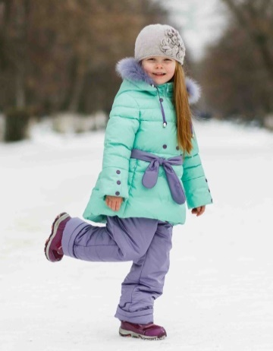
 | М 5280/5 | Костюм "Вероника" | Верх - For Lion, ткань курточная PU WR. Накат. Подклада - флис, п/э. Утеплитель - "лебяжий пух" 100% п/э, холлофан 200 г/м2. Натуральный мех (песец). | молочный/сумерки | 26 (104 рост) | 4100 |  | 0
 |  |  |  |  | 28 (110 рост) |  |  | 0
 |  |  |  |  | 30 (116 рост) |  |  | 0

 |  |  |  | роза/сумерки | 26 (104 рост) |  |  | 0
 |  |  |  |  | 28 (110 рост) |  |  | 0
 |  |  |  |  | 30 (116 рост) |  |  | 0

 |  |  |  | св.бирюза/сумерки | 26 (104 рост) |  |  | 0
 |  |  |  |  | 28 (110 рост) |  |  | 0
 |  |  |  |  | 30 (116 рост) |  |  | 0

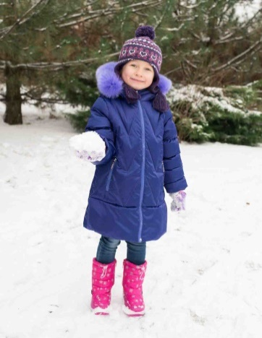
 | М 8403/3 | Пальто "Эвери" | Верх - For Lion. Подклада - 35 хл, 65 пэ. Утеплитель - гусиный пух. Натуральный мех (песец). СВ нашивка. СВ флажок. | т.фиолет | 26 (104 рост) | 3790 |  | 0
 |  |  |  |  | 28 (110 рост) |  |  | 0
 |  |  |  |  | 30 (116 рост) |  |  | 0

 |  |  |  | бронзовый | 26 (104 рост) |  |  | 0
 |  |  |  |  | 28 (110 рост) |  |  | 0
 |  |  |  |  | 30 (116 рост) |  |  | 0

 |  |  |  | т.бирюза | 26 (104 рост) |  |  | 0
 |  |  |  |  | 28 (110 рост) |  |  | 0
 |  |  |  |  | 30 (116 рост) |  |  | 0

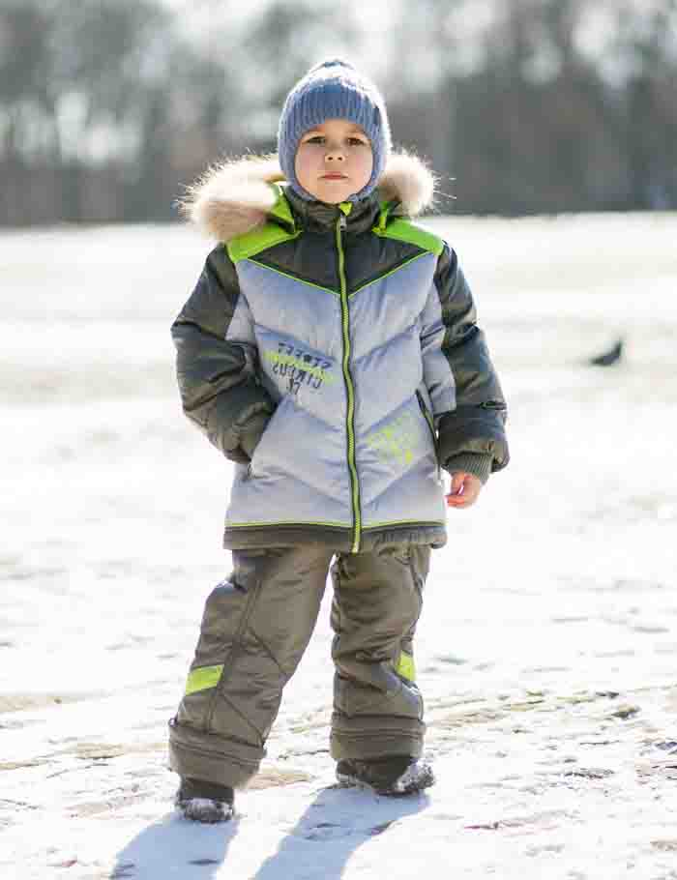
 | М 5172/3 | Костюм "Гена" | Верх - Dewspo 240Т, Taffeta 300Т PU WR. Накат. Световозвращающий кант. Подклада-хл, пэ. Утеплитель - гусиный пух, синтепон 200 г/м2. Натуральный мех (енот). | стальной/черно-синий/электрик | 26 (104 рост) | 3990 |  | 0
 |  |  |  |  | 28 (110 рост) |  |  | 0
 |  |  |  |  | 30 (116 рост) |  |  | 0

 |  |  |  | стильной/т.серый/красный | 26 (104 рост) |  |  | 0
 |  |  |  |  | 28 (110 рост) |  |  | 0
 |  |  |  |  | 30 (116 рост) |  |  | 0

 |  |  |  | стальной/форест/салат | 26 (104 рост) |  |  | 0
 |  |  |  |  | 28 (110 рост) |  |  | 0
 |  |  |  |  | 30 (116 рост) |  |  | 0

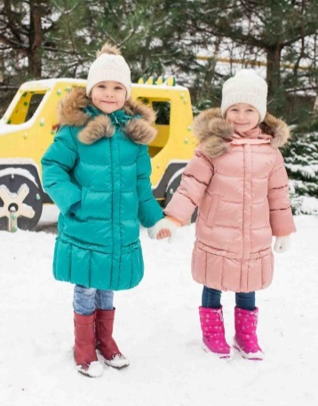
 | М 8334/3 | Пальто "Беатрис" | Верх - For Lion. Подкладка - хл, пэ. Утеплитель - гусиный пух. Натуральный мех (енот). | медно-розовый | 26 (104 рост) | 3790 |  | 0
 |  |  |  |  | 28 (110 рост) |  |  | 0
 |  |  |  |  | 30 (116 рост) |  |  | 0

 |  |  |  | фуксия | 26 (104 рост) |  |  | 0
 |  |  |  |  | 28 (110 рост) |  |  | 0
 |  |  |  |  | 30 (116 рост) |  |  | 0

 |  |  |  | изумруд | 26 (104 рост) |  |  | 0
 |  |  |  |  | 28 (110 рост) |  |  | 0
 |  |  |  |  | 30 (116 рост) |  |  | 0

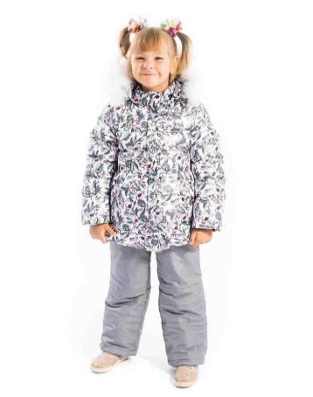
 | М 5277/3 | Костюм "Виолетта" | Верх - Fitsistem Style Print, PU WR, Prince. Подклада - хл, пэ. Утеплитель - гусиный пух, холлофан 200 г/м2. Натуральный мех (песец). | аквамарин/мор.волны | 26 (104 рост) | 4190 |  | 0
 |  |  |  |  | 28 (110 рост) |  |  | 0
 |  |  |  |  | 30 (116 рост) |  |  | 0

 |  |  |  | бирюза/синий | 26 (104 рост) |  |  | 0
 |  |  |  |  | 28 (110 рост) |  |  | 0
 |  |  |  |  | 30 (116 рост) |  |  | 0

 |  |  |  | св.серый/серый опал | 26 (104 рост) |  |  | 0
 |  |  |  |  | 28 (110 рост) |  |  | 0
 |  |  |  |  | 30 (116 рост) |  |  | 0

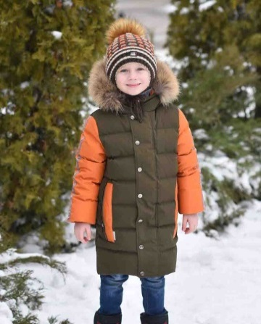
 | М 8102/5 | Полупальто "Персей" | Верх - Taslan 228T PU WR. Подклада - 35 хл, 65 пэ. Утеплитель - искусственный пух. Натуральный мех - (енот). СВ флажок, СВ нашивка. Репсовая лента. | милитари/оранжевый | 26 (104 рост) | 3120 |  | 0
 |  |  |  |  | 28 (110 рост) |  |  | 0
 |  |  |  |  | 30 (116 рост) |  |  | 0

 |  |  |  | серо-голубой/табак | 26 (104 рост) |  |  | 0
 |  |  |  |  | 28 (110 рост) |  |  | 0
 |  |  |  |  | 30 (116 рост) |  |  | 0

 |  |  |  | т.синий/серый | 26 (104 рост) |  |  | 0
 |  |  |  |  | 28 (110 рост) |  |  | 0
 |  |  |  |  | 30 (116 рост) |  |  | 0

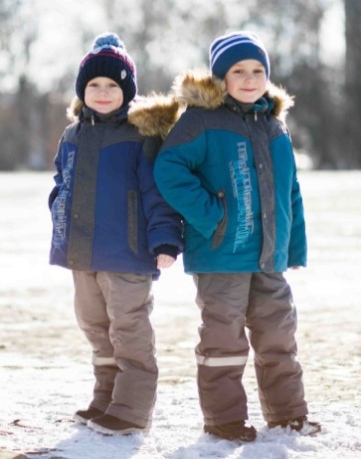
 | М 5174/2 | Комплект "Аким"со съемной меховой подстежкой | Верх - Prince, ткань курточная PU RW. Подклада - хл, пэ. Световозвращающая лента. Утеплитель - синтепон 200 г/м2. Мех п/ш. Искусственный мех. | марсала/серый | 26 (104 рост) | 3140 |  | 0
 |  |  |  |  | 28 (110 рост) |  |  | 0
 |  |  |  |  | 30 (116 рост) |  |  | 0

 |  |  |  | синийсерый | 26 (104 рост) |  |  | 0
 |  |  |  |  | 28 (110 рост) |  |  | 0
 |  |  |  |  | 30 (116 рост) |  |  | 0

 |  |  |  | мор.волна/серый | 26 (104 рост) |  |  | 0
 |  |  |  |  | 28 (110 рост) |  |  | 0
 |  |  |  |  | 30 (116 рост) |  |  | 0

 | М 5188/3 | Костюм "Саша" с сумкой | Верх - Ткань плащевая PU WR. Накат. Подклада - хл, пэ. Вязаная трикотажная отделка. Утеплитель - гусиный пух, холлофан 200 г/м2. Натуральный мех (енот). | св.олива/кофейный | 26 (104 рост) | 4140 |  | 0
 |  |  |  |  | 28 (110 рост) |  |  | 0
 |  |  |  |  | 30 (116 рост) |  |  | 0

 |  |  |  | голубой /т.серый | 26 (104 рост) |  |  | 0
 |  |  |  |  | 28 (110 рост) |  |  | 0
 |  |  |  |  | 30 (116 рост) |  |  | 0

 |  |  |  | морская волна/т.коричневый | 26 (104 рост) |  |  | 0
 |  |  |  |  | 28 (110 рост) |  |  | 0
 |  |  |  |  | 30 (116 рост) |  |  | 0

 | М 5183/2 | Комплект "Сеня"со съемной пуховой подстежкой | Верх - Ткань курточная PU WR. Накат. Подкладка - хл, пэ. Утеплитель - гусиный пух, холлофан 200 г/м2. Натуральный мех (енот). CВ лента. Куртка со съёмной пуховой подстёжкой. | бежевый/кофейный/шафран | 26 (104 рост) | 4290 |  | 0
 |  |  |  |  | 28 (110 рост) |  |  | 0
 |  |  |  |  | 30 (116 рост) |  |  | 0

 |  |  |  | св.серый/т.олива/лайм | 26 (104 рост) |  |  | 0
 |  |  |  |  | 28 (110 рост) |  |  | 0
 |  |  |  |  | 30 (116 рост) |  |  | 0

 |  |  |  | василек/т.синий/св.серый | 26 (104 рост) |  |  | 0
 |  |  |  |  | 28 (110 рост) |  |  | 0
 |  |  |  |  | 30 (116 рост) |  |  | 0

 | М 5178/2 | Комплект "Рома"со съемной пуховой подстежкой | Верх - WR 3000/3000 Membrane, световозвращающий кант. Подклада - хл, пэ. Утеплитель - гусиный пух, синтепон 200 г/м2. Искусственный мех. | электрик/черный | 26 (104 рост) | 3990 |  | 0
 |  |  |  |  | 28 (110 рост) |  |  | 0
 |  |  |  |  | 30 (116 рост) |  |  | 0

 |  |  |  | красный/черный | 26 (104 рост) |  |  | 0
 |  |  |  |  | 28 (110 рост) |  |  | 0
 |  |  |  |  | 30 (116 рост) |  |  | 0

 |  |  |  | бирюза/черный | 26 (104 рост) |  |  | 0
 |  |  |  |  | 28 (110 рост) |  |  | 0
 |  |  |  |  | 30 (116 рост) |  |  | 0

 | М 6206/2 | Полукомбинезон утепленный | Верх - Taslan 228T, Oxford. Подклада - п/э. Утеплитель - синтепон 200 г/м2. | т.сирень | 26 (104 рост) | 1120 |  | 0
 |  |  |  |  | 28 (110 рост) |  |  | 0
 |  |  |  |  | 30 (116 рост) |  |  | 0

 |  |  |  | роза | 26 (104 рост) |  |  | 0
 |  |  |  |  | 28 (110 рост) |  |  | 0
 |  |  |  |  | 30 (116 рост) |  |  | 0

 |  |  |  | синий | 26 (104 рост) |  |  | 0
 |  |  |  |  | 28 (110 рост) |  |  | 0
 |  |  |  |  | 30 (116 рост) |  |  | 0

 | М 6207/2 | Полукомбинезон утепленный | Верх - Jordan. Световозвращающая лента. Подклада - п/э. Утеплитель - синтепон 200 г/м2. | черный/малина | 26 (104 рост) | 1120 |  | 0
 |  |  |  |  | 28 (110 рост) |  |  | 0
 |  |  |  |  | 30 (116 рост) |  |  | 0

 |  |  |  | черный/бирюза | 26 (104 рост) |  |  | 0
 |  |  |  |  | 28 (110 рост) |  |  | 0
 |  |  |  |  | 30 (116 рост) |  |  | 0

 |  |  |  | черный/розовый | 26 (104 рост) |  |  | 0
 |  |  |  |  | 28 (110 рост) |  |  | 0
 |  |  |  |  | 30 (116 рост) |  |  | 0

 | М 6102/2 | Полукомбинезон утепленный | Верх - Taslan 228T. Подкладка - пэ. Утеплитель синтепон 200 г/м2. | т.синий | 26 (104 рост) | 1220 |  | 0
 |  |  |  |  | 28 (110 рост) |  |  | 0
 |  |  |  |  | 30 (122 рост) |  |  | 0
 |  |  |  |  | 32 (128 рост) |  |  | 0
 |  |  |  |  | 34 (134 рост) |  |  | 0
 |  |  |  | т.серый | 26 (104 рост) |  |  | 0
 |  |  |  |  | 28 (110 рост) |  |  | 0
 |  |  |  |  | 30 (122 рост) |  |  | 0
 |  |  |  |  | 32 (128 рост) |  |  | 0
 |  |  |  |  | 34 (134 рост) |  |  | 0
 |  |  |  | хаки | 26 (104 рост) |  |  | 0
 |  |  |  |  | 28 (110 рост) |  |  | 0
 |  |  |  |  | 30 (122 рост) |  |  | 0
 |  |  |  |  | 32 (128 рост) |  |  | 0
 |  |  |  |  | 34 (134 рост) |  |  | 0
 | М 6109/2 | Полукомбинезон утепленный | Верх - Т/Faile. Шеврон. Подкладка - пэ. Утеплитель - синтепон 200 г/м2. | т.синий | 26 (104 рост) | 1120 |  | 0
 |  |  |  |  | 28 (110 рост) |  |  | 0
 |  |  |  |  | 30 (116 рост) |  |  | 0
 |  |  |  |  | 32 (122 рост) |  |  | 0
 |  |  |  |  | 34 (128 рост) |  |  | 0
 |  |  |  | т.серый | 26 (104 рост) |  |  | 0
 |  |  |  |  | 28 (110 рост) |  |  | 0
 |  |  |  |  | 30 (116 рост) |  |  | 0
 |  |  |  |  | 32 (122 рост) |  |  | 0
 |  |  |  |  | 34 (128 рост) |  |  | 0
 |  |  |  | коричневый | 26 (104 рост) |  |  | 0
 |  |  |  |  | 28 (110 рост) |  |  | 0
 |  |  |  |  | 30 (116 рост) |  |  | 0
 |  |  |  |  | 32 (122 рост) |  |  | 0
 |  |  |  |  | 34 (128 рост) |  |  | 0
 |  |  |  | т.зеленый | 26 (104 рост) |  |  | 0
 |  |  |  |  | 28 (110 рост) |  |  | 0
 |  |  |  |  | 30 (116 рост) |  |  | 0
 |  |  |  |  | 32 (122 рост) |  |  | 0
 |  |  |  |  | 34 (128 рост) |  |  | 0
 | М 6004/2 | Полукомбинезон утепленный | Верх - T/Faile, Taslan 228T. Подклада - п/э. Утеплитель - синтепон 200 г/м2. СВ - лента. | синий | 26 (104 рост) | 1160 |  | 0
 |  |  |  |  | 28 (110 рост) |  |  | 0
 |  |  |  |  | 30 (116 рост) |  |  | 0
 |  |  |  |  | 32 (122 рост) |  |  | 0
 |  |  |  |  | 34 (128 рост) |  |  | 0
 |  |  |  | т.серый | 26 (104 рост) |  |  | 0
 |  |  |  |  | 28 (110 рост) |  |  | 0
 |  |  |  |  | 30 (116 рост) |  |  | 0
 |  |  |  |  | 32 (122 рост) |  |  | 0
 |  |  |  |  | 34 (128 рост) |  |  | 0
 |  |  |  | роза | 26 (104 рост) |  |  | 0
 |  |  |  |  | 28 (110 рост) |  |  | 0
 |  |  |  |  | 30 (116 рост) |  |  | 0
 |  |  |  |  | 32 (122 рост) |  |  | 0
 |  |  |  |  | 34 (128 рост) |  |  | 0
 |  |  |  | бордо | 26 (104 рост) |  |  | 0
 |  |  |  |  | 28 (110 рост) |  |  | 0
 |  |  |  |  | 30 (116 рост) |  |  | 0
 |  |  |  |  | 32 (122 рост) |  |  | 0
 |  |  |  |  | 34 (128 рост) |  |  | 0
 | М 7106/2 | Брюки утепленные | Верх - Membrane WR 3000/3000. Подклада - пэ. Утеплитель - синтепон 200 г/м2. СВ кант. | серый | 30 (122 рост) | 1200 |  | 0
 |  |  |  |  | 32 (128 рост) |  |  | 0
 |  |  |  |  | 34 (134 рост) |  |  | 0
 |  |  |  |  | 36 (140 рост) |  |  | 0
 |  |  |  | т.синий | 30 (122 рост) |  |  | 0
 |  |  |  |  | 32 (128 рост) |  |  | 0
 |  |  |  |  | 34 (134 рост) |  |  | 0
 |  |  |  |  | 36 (140 рост) |  |  | 0
 |  |  |  | черный | 30 (122 рост) |  |  | 0
 |  |  |  |  | 32 (128 рост) |  |  | 0
 |  |  |  |  | 34 (134 рост) |  |  | 0
 |  |  |  |  | 36 (140 рост) |  |  | 0
 | М 8299/2 | Полупальто "Летиция" | Верх - Membrane WR 3000/3000. Подклада - искусственный мех, пэ. Утеплитель - Shelter 300 г/м2. Шевроны. СВ катафот. | лайм | 30 (128 рост) | 2960 |  | 0
 |  |  |  |  | 32 (134 рост) |  |  | 0
 |  |  |  |  | 34 (140 рост) |  |  | 0
 |  |  |  |  | 36 (146 рост) |  |  | 0
 |  |  |  | изумруд | 30 (128 рост) |  |  | 0
 |  |  |  |  | 32 (134 рост) |  |  | 0
 |  |  |  |  | 34 (140 рост) |  |  | 0
 |  |  |  |  | 36 (146 рост) |  |  | 0
 |  |  |  | фиалка | 30 (128 рост) |  |  | 0
 |  |  |  |  | 32 (134 рост) |  |  | 0
 |  |  |  |  | 34 (140 рост) |  |  | 0
 |  |  |  |  | 36 (146 рост) |  |  | 0
 | М 4377/2 | Куртка "Сергей" | Верх - WR 3000/3000 Membrane. Вышивка. Подклада - флис, п/э. Утеплитель - синтепон 350 г/м2. Искусственный мех. | сливовый | 30 (122 рост) | 2580 |  | 0
 |  |  |  |  | 32 (128 рост) |  |  | 0
 |  |  |  |  | 34 (134 рост) |  |  | 0
 |  |  |  |  | 36 (140 рост) |  |  | 0
 |  |  |  | графит | 30 (122 рост) |  |  | 0
 |  |  |  |  | 32 (128 рост) |  |  | 0
 |  |  |  |  | 34 (134 рост) |  |  | 0
 |  |  |  |  | 36 (140 рост) |  |  | 0
 |  |  |  | т.синий | 30 (122 рост) |  |  | 0
 |  |  |  |  | 32 (128 рост) |  |  | 0
 |  |  |  |  | 34 (134 рост) |  |  | 0
 |  |  |  |  | 36 (140 рост) |  |  | 0
 | М 8408/2 | Пальто "Алексис" | Верх - For Lion. Подкладка - пэ. Утеплитель - Shelter 300 г/м2. Натуральный мех (енот). Накат. СВ флажок, СВ нашивка. | рыжий | 30 (128 рост) | 3590 |  | 0
 |  |  |  |  | 32 (134 рост) |  |  | 0
 |  |  |  |  | 34 (140 рост) |  |  | 0
 |  |  |  |  | 36 (146 рост) |  |  | 0
 |  |  |  | фиалка | 30 (128 рост) |  |  | 0
 |  |  |  |  | 32 (134 рост) |  |  | 0
 |  |  |  |  | 34 (140 рост) |  |  | 0
 |  |  |  |  | 36 (146 рост) |  |  | 0
 |  |  |  | т.фиолетовый | 30 (128 рост) |  |  | 0
 |  |  |  |  | 32 (134 рост) |  |  | 0
 |  |  |  |  | 34 (140 рост) |  |  | 0
 |  |  |  |  | 36 (146 рост) |  |  | 0
 | М 4502/5 | Куртка "Радомир" | Верх - P/Taffeta 320T PU WR. Подкладка - флис. Утеплитель - искусственный пух . СВ - катафот. Шеврон из искусственной кожи. Искусственный мех. | синий/оранжевый/белый | 30 (122 рост) | 2690 |  | 0
 |  |  |  |  | 32 (128 рост) |  |  | 0
 |  |  |  |  | 34 (134 рост) |  |  | 0
 |  |  |  |  | 36 (140 рост) |  |  | 0
 |  |  |  | коричневый/салат/белый | 30 (122 рост) |  |  | 0
 |  |  |  |  | 32 (128 рост) |  |  | 0
 |  |  |  |  | 34 (134 рост) |  |  | 0
 |  |  |  |  | 36 (140 рост) |  |  | 0
 |  |  |  | серый/голубой/белый | 30 (122 рост) |  |  | 0
 |  |  |  |  | 32 (128 рост) |  |  | 0
 |  |  |  |  | 34 (134 рост) |  |  | 0
 |  |  |  |  | 36 (140 рост) |  |  | 0
 | М 4520/5 | Куртка "Боб" | Верх - Taslan 228T PU WR. Подклада - 35 хл, 65 пэ. Утеплитель - искусственный пух. Накат. Искусственный мех. СВ флажок | т.серый | 30 (122 рост) | 2790 |  | 0
 |  |  |  |  | 32 (128 рост) |  |  | 0
 |  |  |  |  | 34 (134 рост) |  |  | 0
 |  |  |  |  | 36 (140 рост) |  |  | 0
 |  |  |  | мор.волна | 30 (122 рост) |  |  | 0
 |  |  |  |  | 32 (128 рост) |  |  | 0
 |  |  |  |  | 34 (134 рост) |  |  | 0
 |  |  |  |  | 36 (140 рост) |  |  | 0
 |  |  |  | т.коричневый | 30 (122 рост) |  |  | 0
 |  |  |  |  | 32 (128 рост) |  |  | 0
 |  |  |  |  | 34 (134 рост) |  |  | 0
 |  |  |  |  | 36 (140 рост) |  |  | 0
 | М 8405/5 | Пальто "Сабина" | Верх - For Lion, ткань курточная WR PU. Подклада -искусственный мех, пэ. Утеплитель - искусственный пух. Накат. Натуральный мех (енот). СВ нашивка. | роза | 30 (128 рост) | 3780 |  | 0
...

